main
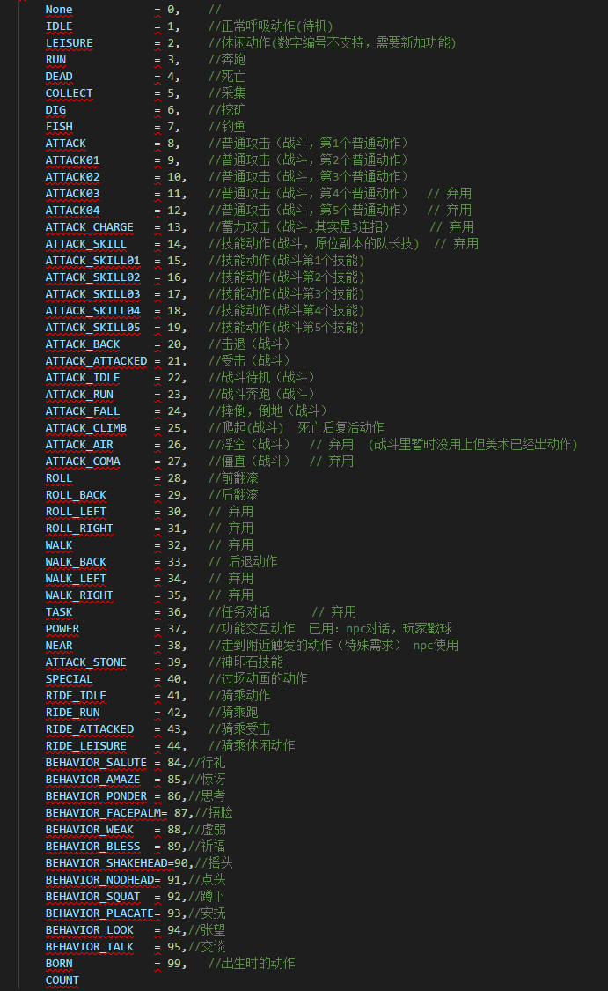
字段名 | 字段英文 | 字段说明 | 备注
按钮id | id | 行为按钮唯一id | 第1-2位：30 第3位：0 第4-5位：按钮类型 01=任务 02=生物 6-7位：00 第8位：细分类型，按钮类型=01时，1=主线用，2=库任务用 第9-11：序号
按钮名 | name | 按钮下方显示的名字
读条描述 | desc | 进度条上方显示的行为描述
按钮类型 | type | 按钮的调用类型 | 1，任务 2，采集
读条时间 | time | 读条成功需要的时间 | 毫秒为单位， 填1则按照动作时长处理，但是不会读条 填0则不读条，也不播放动作
按钮图标 | icon | 按钮图标路径
角色动作编号 | behavior | 角色动作编号，见左图
是否不下马 | ifDismount | 控制进行行为时玩家是否不下马 | 默认为空/0，下马；1为不下马
点击按钮触发器 | clickEffect | 点击按钮成功时调取的触发器，填写effectid 如有多个，用“,”分隔。
读条成功触发器 | readEffect | 读条成功时调取的触发器，填写effectid 如有多个，用“,”分隔。
成功后特效 | effect | 行为按钮成功后播放的特效，填写特效路径 | UI特效 场景特效
是否不打断 | isbreak | 行为按钮读条时是否不被打断 | 默认为空/0，打断；1为不打断

Sheet1











main_chuansan | main_cuidan |  | main_moban | main_taolan | main_touqan |  | main_waban | main_wakan | main_caizan |  | main_caiyan | main_boqan

icon_behavior_foot |  | icon_behavior_ear |  | icon_behavior_eye |  | icon_behavior_mouth |  | icon_npc_talk |  | icon_behavior_hand

